گردنه متقارن
0 | r
#DIV/0! | beta rad
#DIV/0! | beta deg
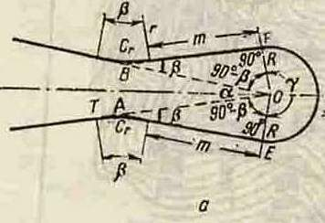
3.141592654 | pi
 |  | شعاع پیچ اصلی متر R=

 |  | شعاع قوس معکوس متر r=

 |  | طول اتصال مستقیم متر m=

 |  | زاویه پیچ یا زاویه درونی راستا درجه α=

 |  | زاویه انحراف قوس کناری درجه β= | #DIV/0!

 |  | طول تانژانت متر T= | #DIV/0!

 |  | زاویه مرکزی پیچ اصلی درجه γ= | #DIV/0!

 |  | طول پیچ قوس اصلی متر C= | #DIV/0!

 |  | طول قوس برگشت متر Cr= | #DIV/0!

 |  | طول کل پیچ معکوس متر S= | #DIV/0!

سه مرکزی متقارن
0 | r
3.141592654 | pi
0 | delta
0 | I

 |  | شعاع دایره مرکزی متر R1=

 |  | شعاع دوایر متقارن متر R2=

 |  | زاویه برخورد (تقاطع) درجه I=
Δ

 |  | زاویه مرکزی قوسها درجه Δ =Δ1=Δ2= | 0

 |  | متر X1= | 0

Δ2
 |  | متر Y1= | 0
Δ1
 |  | طول تانژانت در دو طرف قوس متر T= | #DIV/0!

